Grundreinigung_UG
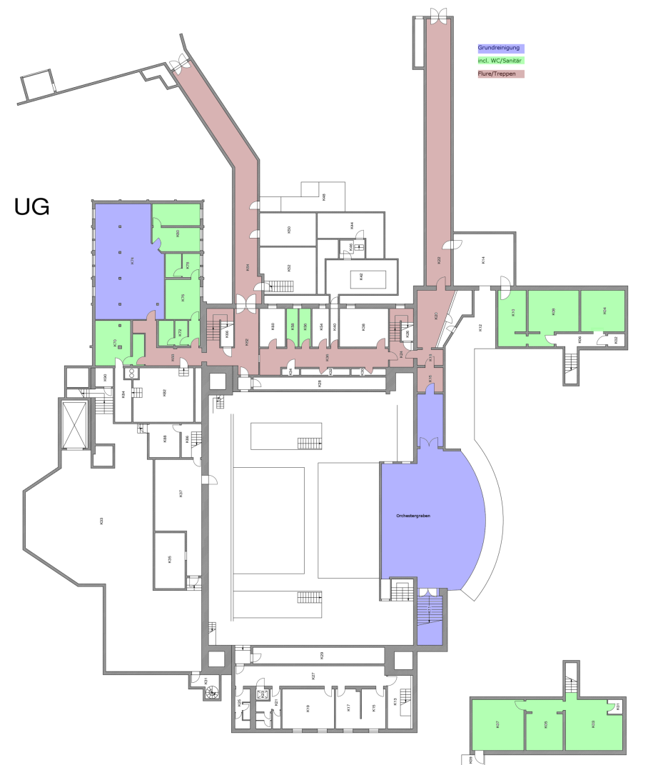
 | Kalkulation der Grundreinigung Haupthaus des Untergeschosses

 |  | Reinigungskategorie |  | Zu reinigende Fläche [m2]

 |  | Grundreinigung |  | 143
 |  | incl. Orchestergraben |  | 140
 |  | incl.WC/Sanitär |  | 277
 |  | Flure/Treppen |  | 326

 |  |  | Gesamt: | 886

Rentenversicherung: | Anzahl | Arbeitsbeginn | Arbeitsende | Pause | Arbeitszeit täglich | Werktage | Stundenverrechn-ungssatz
Reiniger | 0 | 0 | 0 | 0 | 0 | 0 | 0.00 €

 |  |  | Kosten für Grundreinigung des Untergeschosses (netto): |  |  | 0.00 €

Grundreinigung_EG
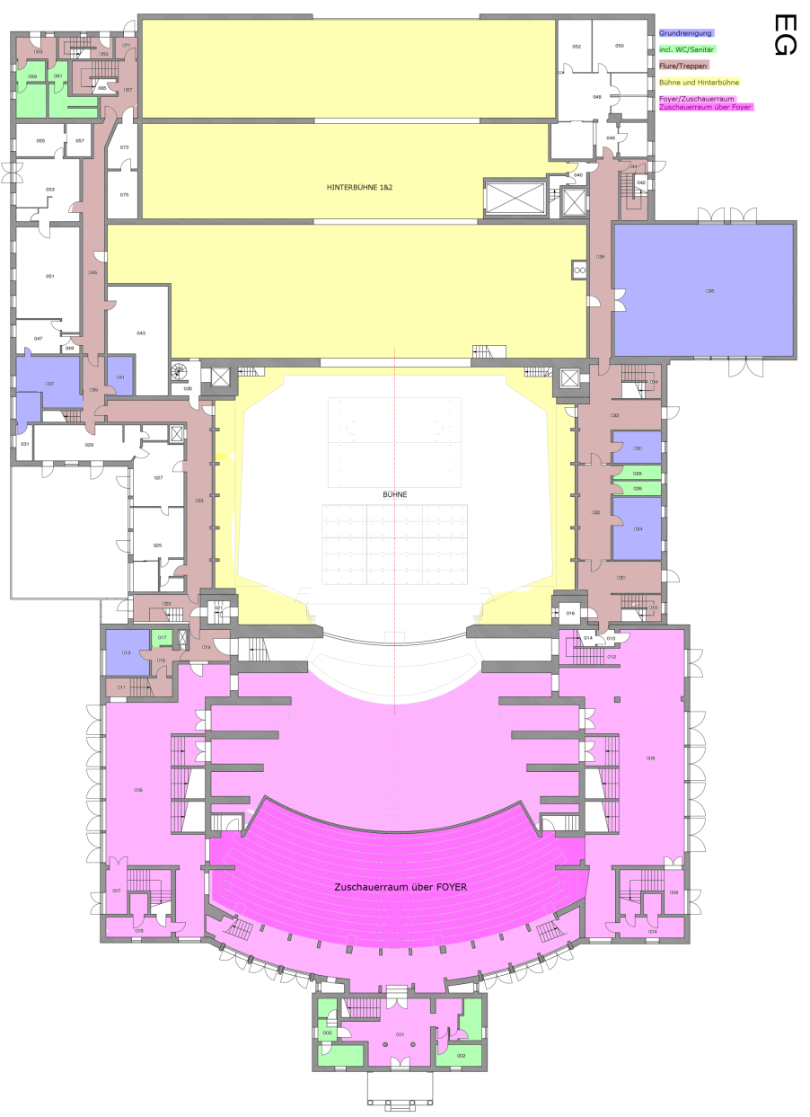
 | Kalkulation Grundreinigung Haupthaus des Erdgeschosses

 |  | Reinigungskategorie |  | Zu reinigende Fläche [m2]

 |  | Grundreinigung |  | 254
 |  | incl. WC/Sanitär |  | 65
 |  | Flure/Treppen |  | 350
 |  | Hauptbühne (nur Umlauf) |  | 126
 |  | Hinterbühne 1&2 (1/3 der Gesamtfläche=1110m2 da Dekoration auf Hinterbühne |  | 367
 |  | Foyer, Zuschauerraum |  | 1422

 |  |  | Gesamt: | 2584

Art der Beschäftigten | Anzahl | Arbeitsbeginn | Arbeitsende | Pause | Arbeitszeit täglich | Werktage | Stundenverrechn-ungssatz
Reiniger | 0 | 0 | 0 | 0 | 0 | 0 | 0.00 €

 |  |  | Kosten für Grundreinigung des Erdgeschosses (netto): |  |  | 0.00 €

Grundreinigung_1.OG
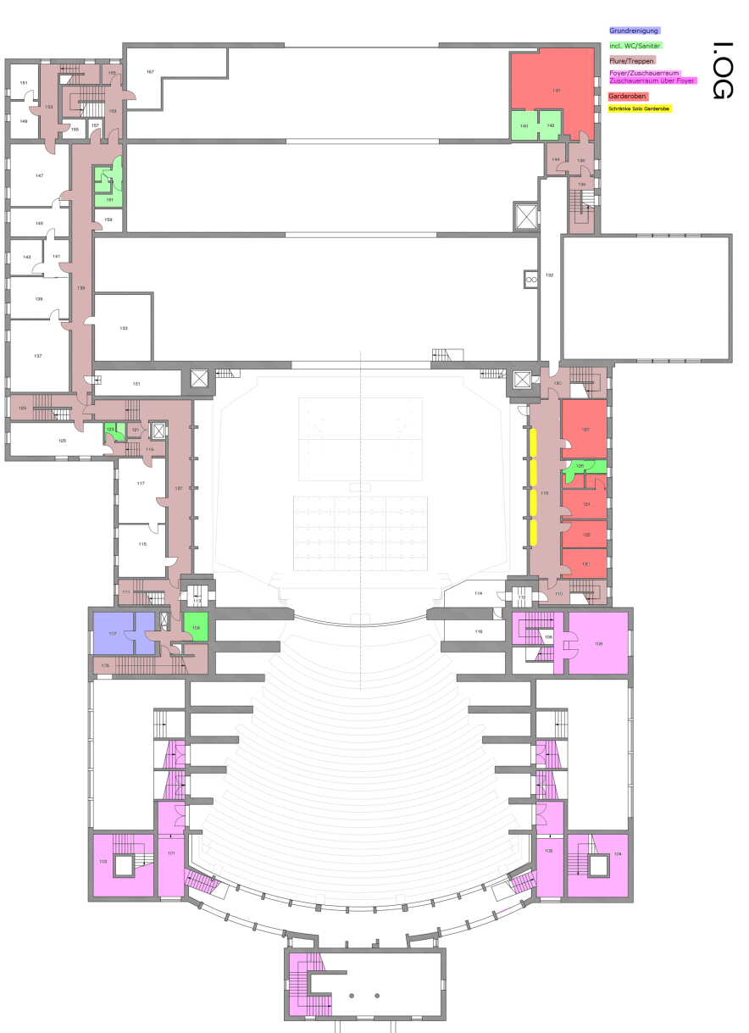
 | Kalkulation der Grundreinigung Haupthaus des 1. Obergeschosses

 |  | Reinigungskategorie |  | Zu reinigende Fläche [m2]

 |  | Grundreinigung |  | 24
 |  | incl. WC/Sanitär |  | 39
 |  | Flure/Treppen |  | 298
 |  | Foyer, Treppenhäuser |  | 254
 |  | Garderoben |  | 112
 |  | Schränke Solo Garderoben (lfm) |  | 12

 |  |  | Gesamt: | 727

Art der Beschäftigten | Anzahl | Arbeitsbeginn | Arbeitsende | Pause | Arbeitszeit täglich | Werktage | Stundenverrechn-ungssatz
Reiniger | 0 | 0 | 0 | 0 | 0 | 0 | 0.00 €

 |  |  | Kosten für Grundreinigung des 1. Obergeschoss (netto): |  |  | 0.00 €

Grundreinigung_2.OG
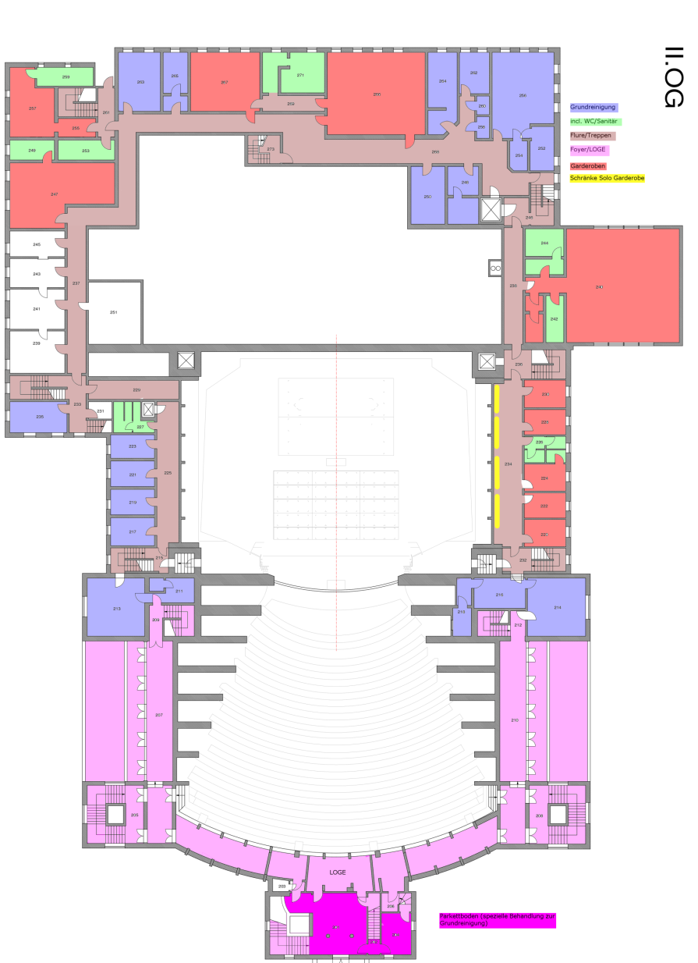
 | Kalkulation der Grundreinigung Haupthaus des 2. Obergeschosses

 |  | Reinigungskategorie |  | Zu reinigende Fläche [m2]

 |  | Grundreinigung |  | 336
 |  | incl. WC/Sanitär |  | 115
 |  | Flure/Treppen |  | 427
 |  | Foyer, Treppenhäuser |  | 338
 |  | Garderoben |  | 485
 |  | Schränke Solo Garderobe |  | 12

 |  |  | Gesamt: | 1701

Art der Beschäftigten | Anzahl | Arbeitsbeginn | Arbeitsende | Pause | Arbeitszeit täglich | Werktage | Stundenverrechn-ungssatz
Reiniger | 0 | 0 | 0 | 0 | 0 | 0 | 0.00 €

 |  |  | Kosten für Grundreinigung des 2. Obergeschoss (netto): |  |  | 0.00 €

Grundreinigung_3.OG
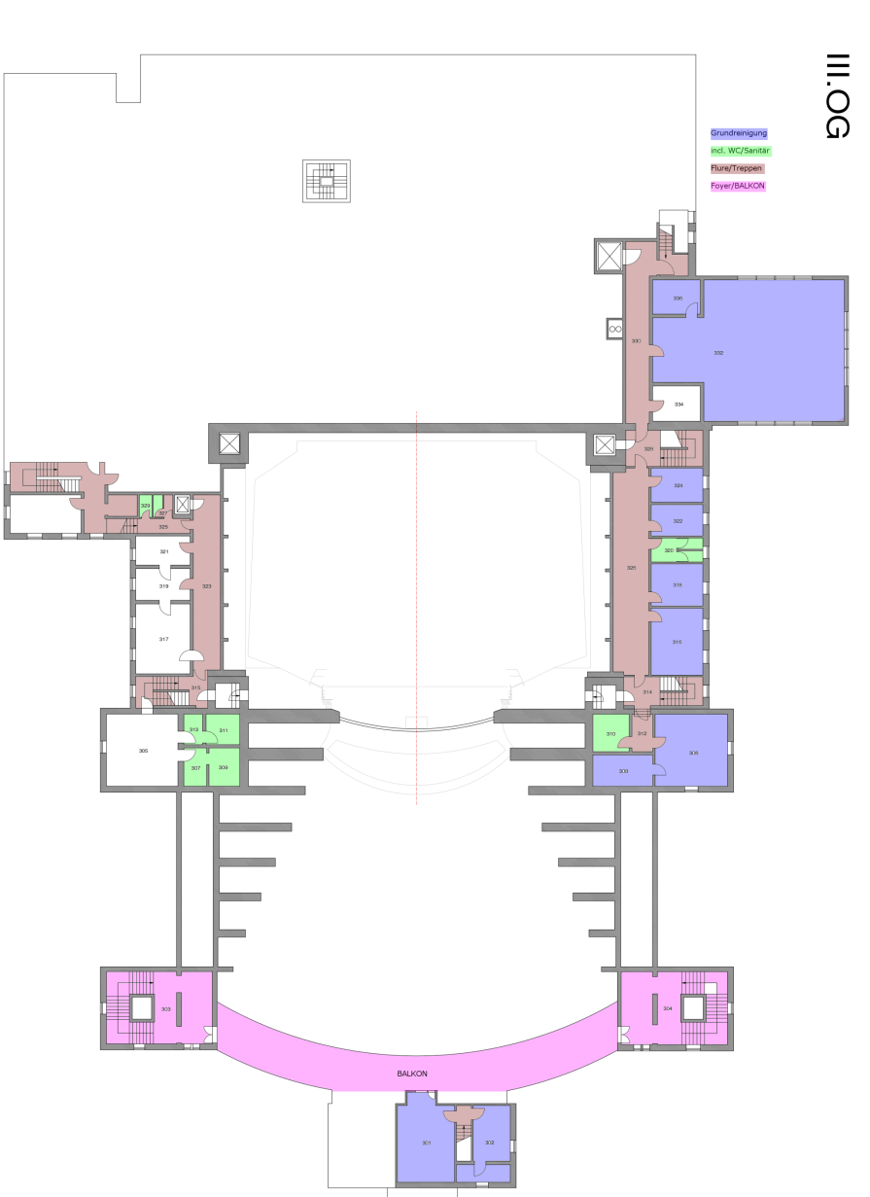
 | Kalkulation der Grundreinigung Haupthaus des 3. Obergeschosses

 |  | Reinigungskategorie |  | Zu reinigende Fläche [m2]

 |  | Grundreinigung |  | 336
 |  | incl. WC/Sanitär |  | 47
 |  | Flure/Treppen |  | 217
 |  | Foyer, BALKON |  | 181

 |  |  | Gesamt: | 781

Rentenversicherung: | Anzahl | Arbeitsbeginn | Arbeitsende | Pause | Arbeitszeit täglich | Werktage | Stundenverrechn-ungssatz
Reiniger | 0 | 0 | 0 |  | 0 | 0 | 0.00 €

 |  |  | Kosten für Grundreinigung des 3. Obergeschoss (netto): |  |  | 0.00 €

Grundreinigung_4.OG
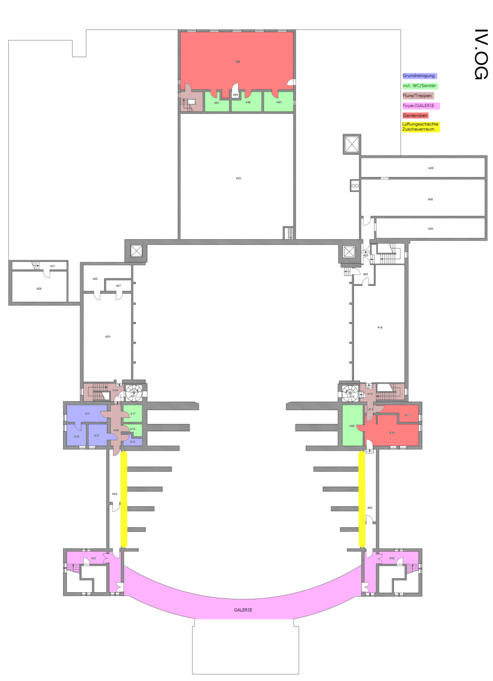
 | Kalkulation der Grundreinigung Haupthaus des 4. Obergeschosses

 |  | Reinigungskategorie |  | Zu reinigende Fläche [m2]

 |  | Grundreinigung |  | 38
 |  | incl. WC/Sanitär |  | 58
 |  | Flure/Treppen |  | 44
 |  | Foyer, BALKON |  | 111
 |  | Garderoben |  | 186
 |  | Lüftungsschächte Zuschauerraum (lfm) |  | 24

 |  |  | Gesamt: | 437

Art der Beschäftigten | Anzahl | Arbeitsbeginn | Arbeitsende | Pause | Arbeitszeit täglich | Werktage | Stundenverrechn-ungssatz
Reiniger | 0 | 0 | 0 | 0 | 0 | 0 | 0.00 €

 |  |  | Kosten für Grundreinigung des 4. Obergeschoss (netto): |  |  | 0.00 €

GR_Maskenatelier
 | Kalkulation der Grundreinigung Haupthaus des Maskenatelier
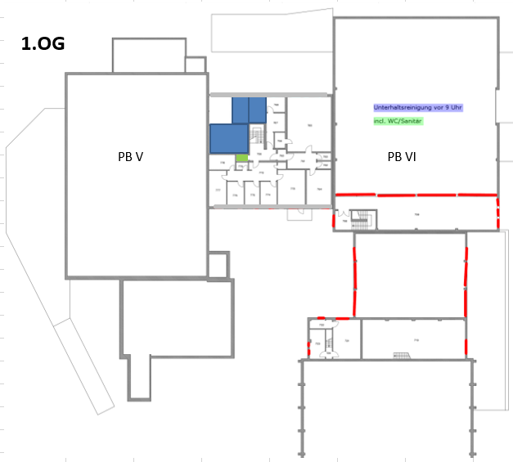
 |  | Reinigungskategorie |  | Zu reinigende Fläche [m2]

 |  | Grundreinigung |  | 50
 |  | incl. WC/Sanitär |  | 3

 |  |  | Gesamt: | 53

Art der Beschäftigten | Anzahl | Arbeitsbeginn | Arbeitsende | Pause | Arbeitszeit täglich | Werktage | Stundenverrechn-ungssatz
Reiniger | 0 | 0 | 0 | 0 | 0 | 0 | 0.00 €

 |  |  | Kosten für Grundreinigung des 4. Obergeschoss (netto): |  |  | 0.00 €

GR_Stimmzimmer_Regie_Chor
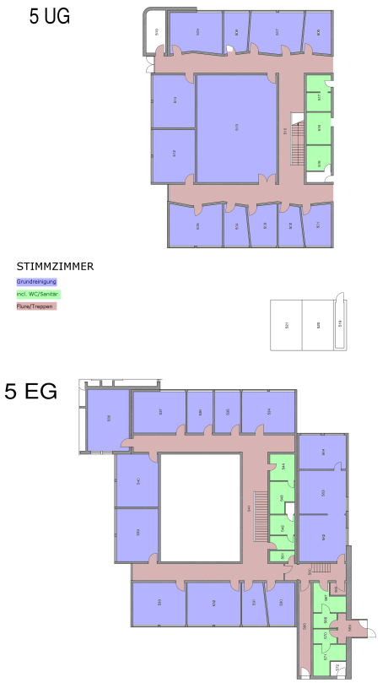
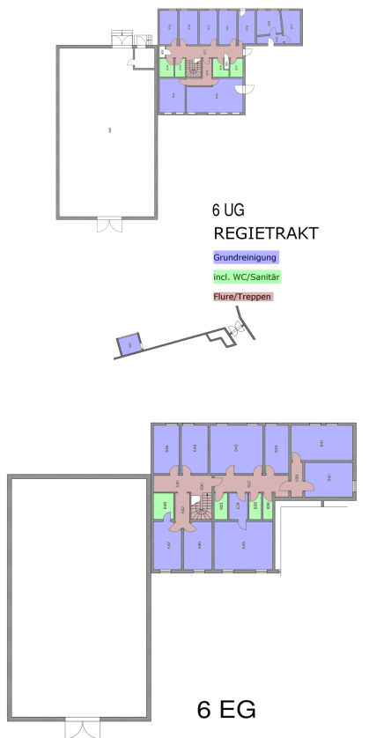
Kalkulation für die Grundreinigung der Stimmzimmer, des Regietrakts und Chorsaals

 | Grundreinigung STIMMZIMMER (UG und EG)

 |  | Reinigungskategorie |  | Zu reinigende Fläche [m2]

 |  | Grundreinigung |  | 974
 |  | incl. WC/Sanitär |  | 80
 |  | Treppen/Flure |  | 268

 |  |  | Gesamt: | 1322

Art der Beschäftigten | Anzahl | Arbeitsbeginn | Arbeitsende | Pause | Arbeitszeit täglich | Werktage | Stundenverrechn-ungssatz
Reiniger | 0 | 0 | 0 | 0 | 0 | 0 | 0.00 €

 |  |  | Kosten für Grundreinigung des STIMMZIMMER (UG und EG) (netto): |  |  | 0.00 €

 | Grundreinigung des REGIETRAKT (UG und EG)

 |  | Reinigungskategorie |  | Zu reinigende Fläche [m2]

 |  | Grundreinigung |  | 414
 |  | incl. WC/Sanitär |  | 32
 |  | Treppen/Flure |  | 46

 |  |  | Gesamt: | 492

Art der Beschäftigten | Anzahl | Arbeitsbeginn | Arbeitsende | Pause | Arbeitszeit täglich | Werktage | Stundenverrechn-ungssatz
Reiniger | 0 | 0 | 0 | 0 | 0 | 0 | 0.00 €

 |  |  | Kosten für Grundreinigung des REGIETRAKT (UG und EG) (netto): |  |  | 0.00 €

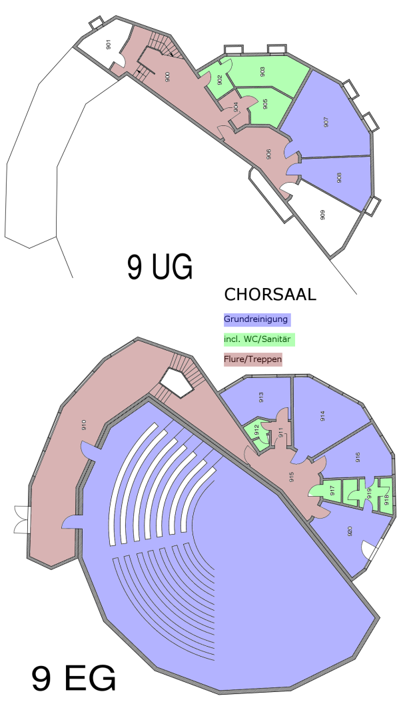
 | Grundreinigung CHORSAAL (UG und EG)

 |  | Reinigungskategorie |  | Zu reinigende Fläche [m2]

 |  | Grundreinigung |  | 375
 |  | incl. WC/Sanitär |  | 40
 |  | Treppen/Flure |  | 138

 |  |  | Gesamt: | 553

Art der Beschäftigten | Anzahl | Arbeitsbeginn | Arbeitsende | Pause | Arbeitszeit täglich | Werktage | Stundenverrechn-ungssatz
Reiniger | 0 | 0 | 0 | 0 | 0 | 0 | 0.00 €

 |  |  | Kosten für Grundreinigung des CHORSAAL (UG und EG) (netto): |  |  | 0.00 €

GR_Restaurant
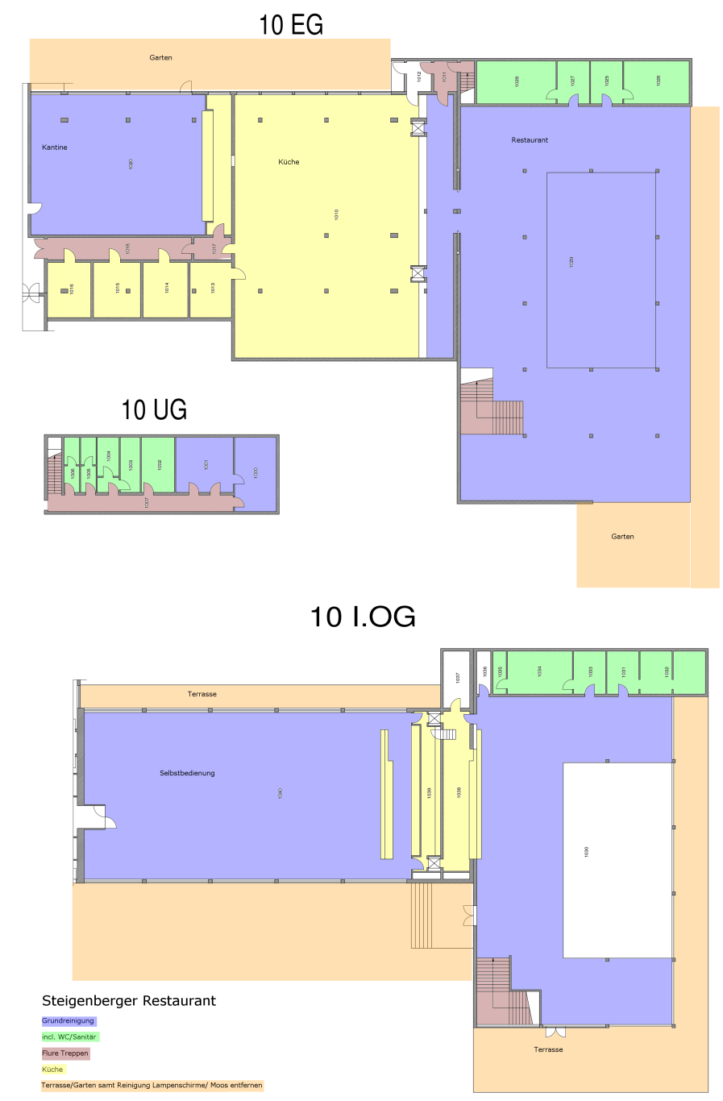
Kalkulation für die Grundreinigung des Restaurants mit Terrasse und Garten

 | Grundreinigung RESTAURANT

 |  | Reinigungskategorie |  | Zu reinigende Fläche [m2]

 |  | Grundreinigung |  | 1901
 |  | incl. WC/Sanitär |  | 189
 |  | Flure/Treppen |  | 154
 |  | Küche |  | 532
 |  | Terrasse/Garten samt Reinigung der Lampenschirme/Moos entfernen |  | 1967

 |  |  | Gesamt: | 4743

Art der Beschäftigten | Anzahl | Arbeitsbeginn | Arbeitsende | Pause | Arbeitszeit täglich | Werktage | Stundenverrechn-ungssatz
Reiniger | 0 | 0 | 0 | 0 | 0 | 0 | 0.00 €

 |  |  | Kosten für Grundreinigung des Außenbereich Restaurant (netto): |  |  | 0.00 €

GR_Eingangsbereiche
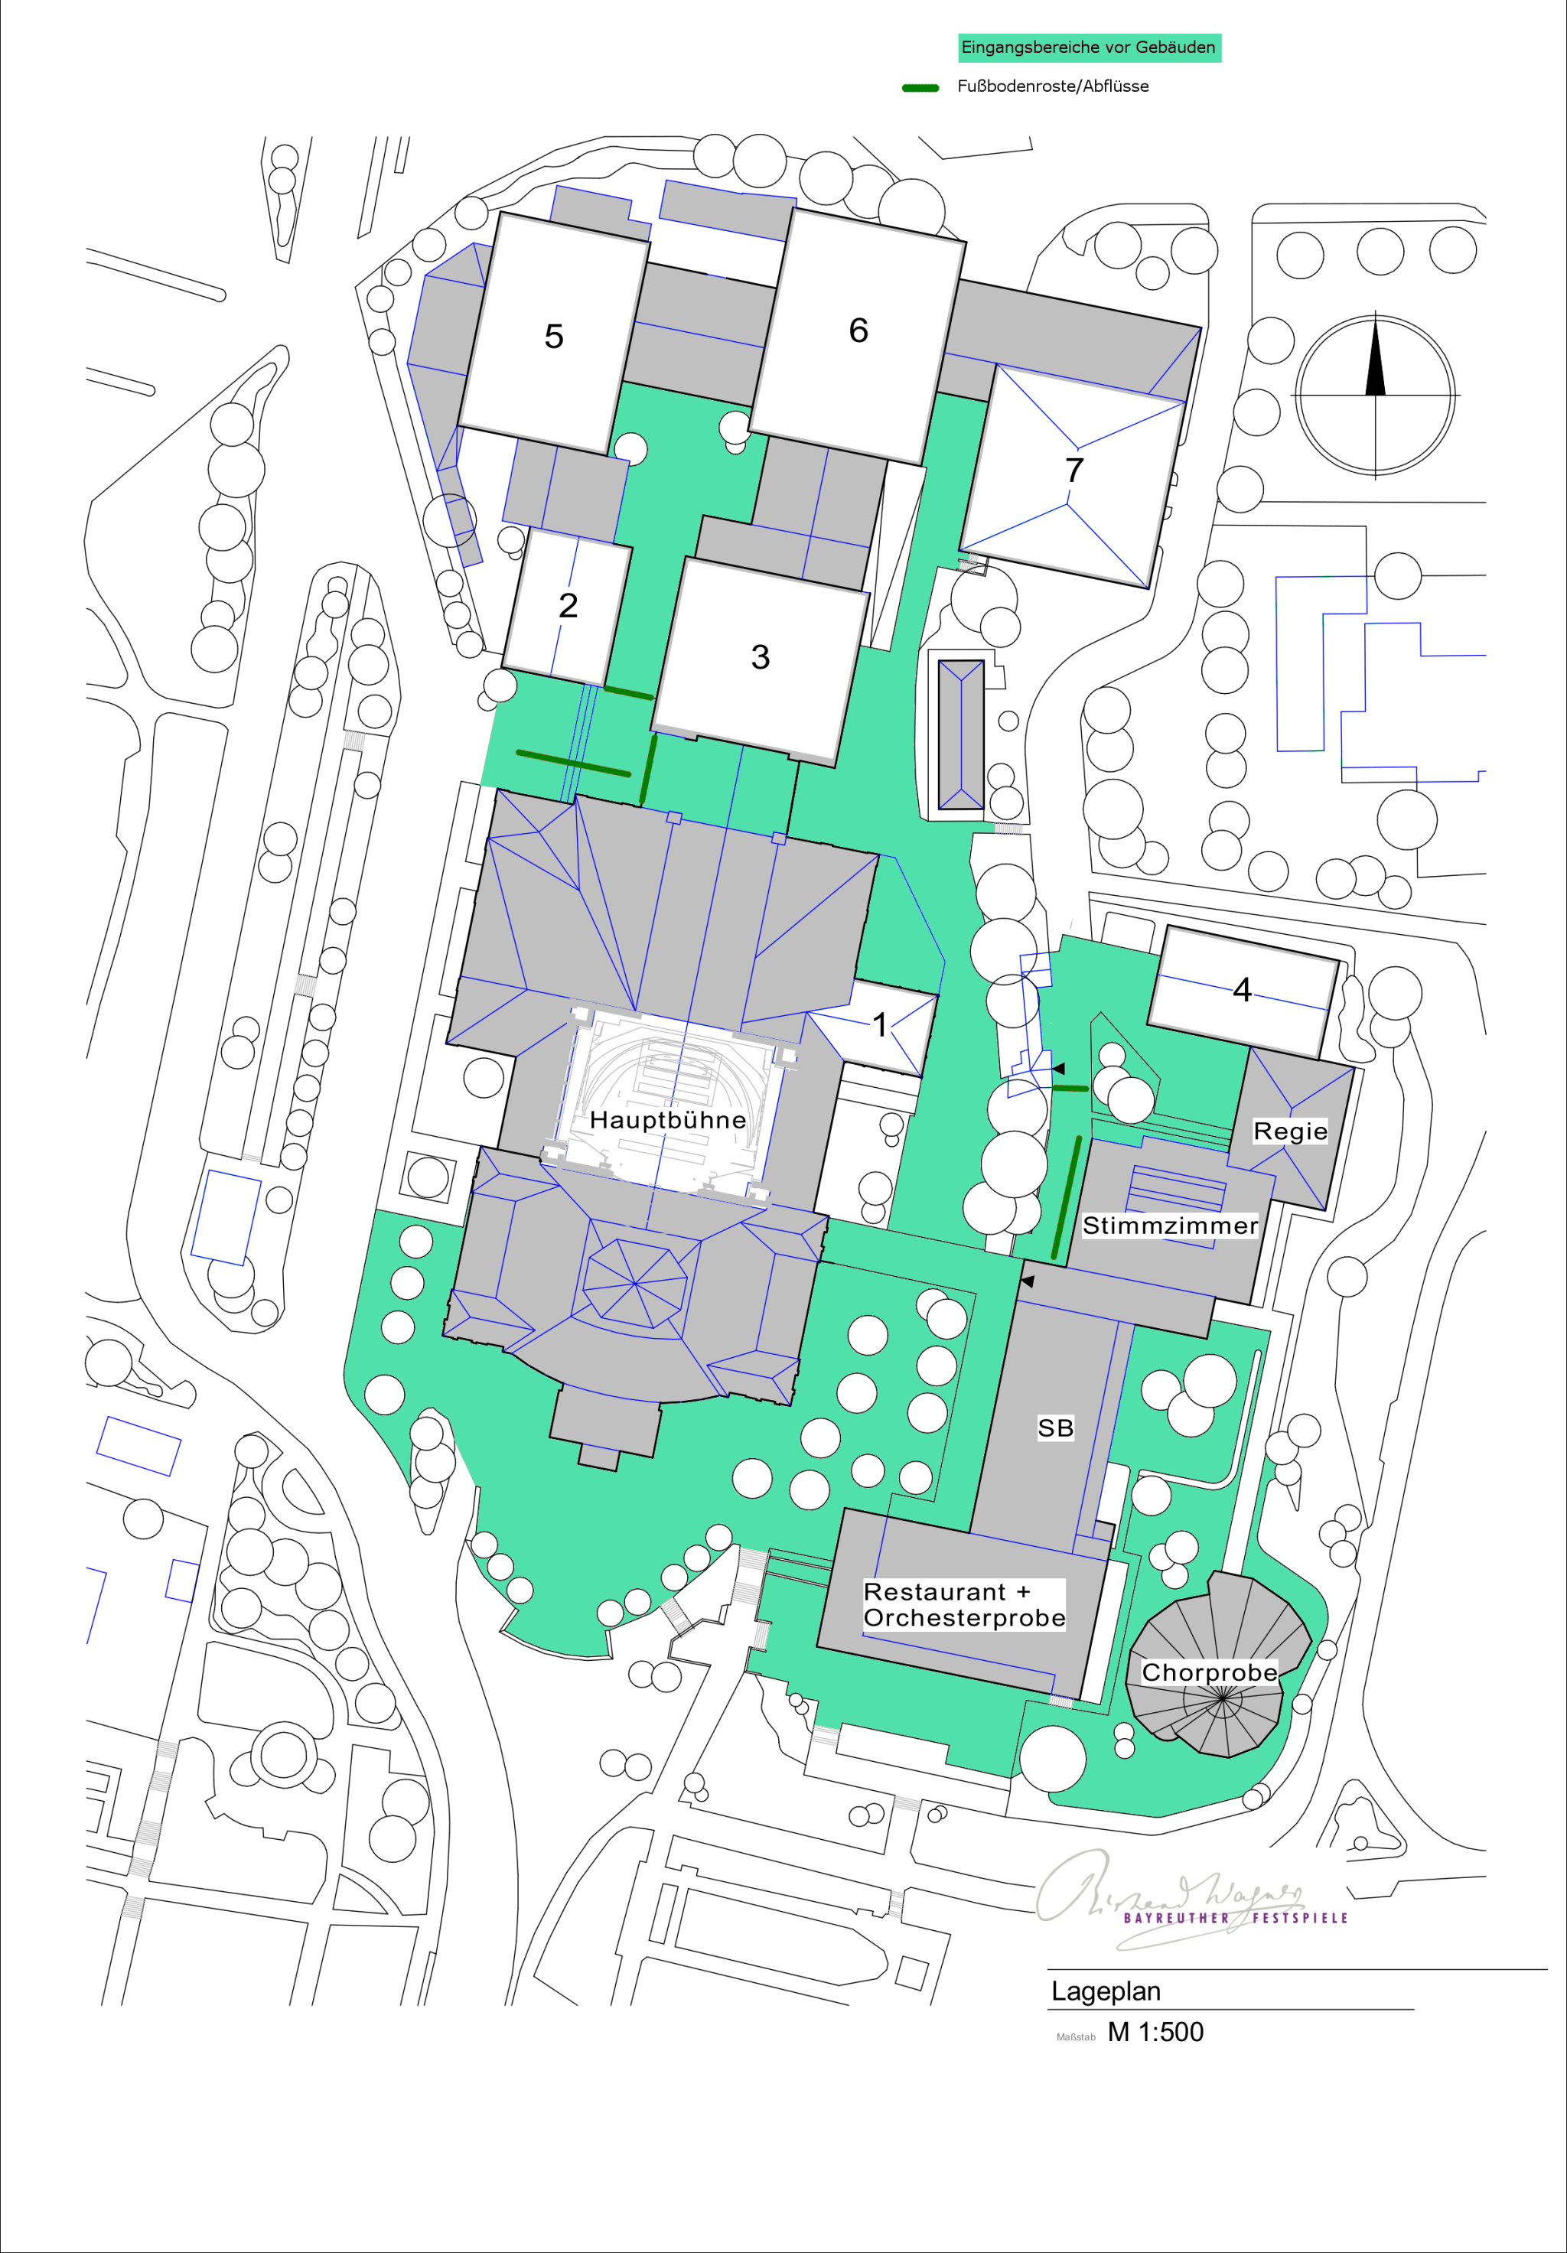
Kalkulation für die Grundreinigung der Außenbereiche und Eingangsbereiche vor den Gebäuden

 | Grundreinigung EINGANGSBEREICHE

 |  | Reinigungskategorie |  | Zu reinigende Fläche [m2]

 |  | Grundreinigung ca. 5000m2 (Effektivfläche nur 1/6, da nur vor Eingangsbereichen) |  | 833
 |  | Fußbodenroste/Abflüsse (Länge in m) |  | 20
 |  | Kunststoffbedachungen |  | 220

 |  |  | Gesamt: | 1053

Art der Beschäftigten | Anzahl | Arbeitsbeginn | Arbeitsende | Pause | Arbeitszeit täglich | Werktage | Stundenverrechn-ungssatz
Reiniger | 0 | 0 | 0 | 0 | 0 | 0 | 0.00 €

 |  |  | Kosten für Grundreinigung der EINGANGSBEREICHE (netto): |  |  | 0.00 €

GR_Probebühnen
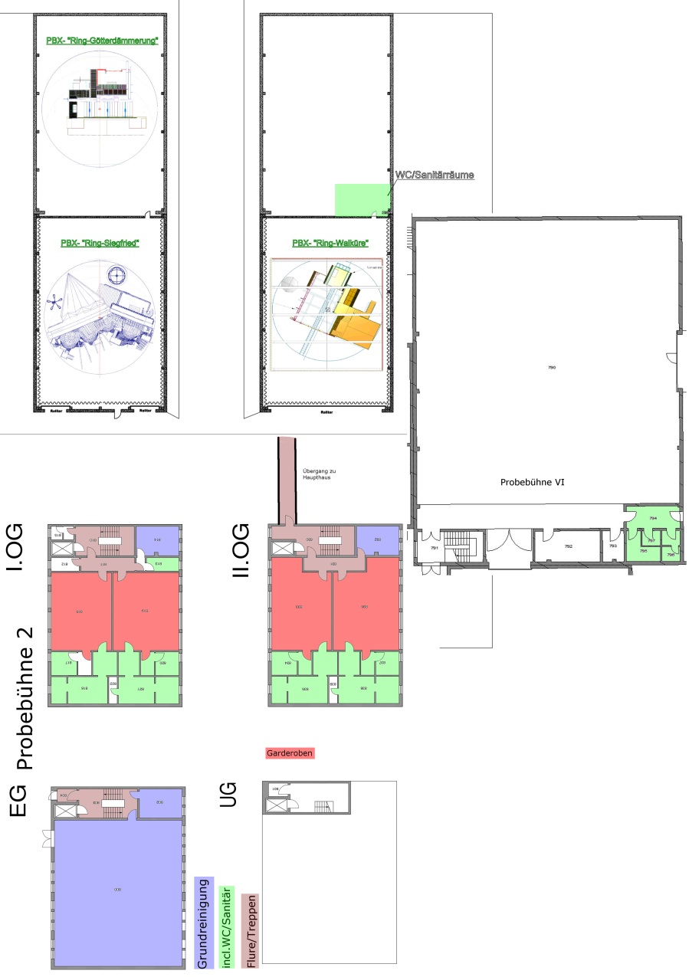
Kalkulation für die Grundreinigung der Probebühnen

 | Grundreinigung PROBEBÜHNEN

Reinigungskategorie | Fläche der Probebühnen
 | PB 2 (EG, 1. OG und 2. OG | PB3 | PB5 | PB 6 | PB 7 | PB X
Grundreinigung | 314 | 0 | 0 | 0 | 0 | 0
incl. WC/Sanitär | 168 | 0 | 0 | 27 | 0 | 18
Treppen/Flure | 99 | 0 | 0 | 0 | 0 | 0
Garderoben | 281 | 0 | 0 | 0 | 0 | 0
Flächenfaktor nach Plänen | 1 | 1 | 1 | 1 | 1 | 1
 |  |  |  |  |  |  | Gesamt:
Zu reinigende Fläche der Probebühnen [m2] | 862 | 0 | 0 | 27 | 0 | 18 | 907

Art der Beschäftigten | Anzahl | Arbeitsbeginn | Arbeitsende | Pause | Arbeitszeit täglich | Werktage | Stundenverrechn-ungssatz
Reiniger | 0 | 0 | 0 | 0 | 0 | 0 | 0.00 €

 |  |  | Kosten für Grundreinigung der PROBEBÜHNEN (netto): |  |  | 0.00 €

